画面説明
SC_000_共通画面.xlsx
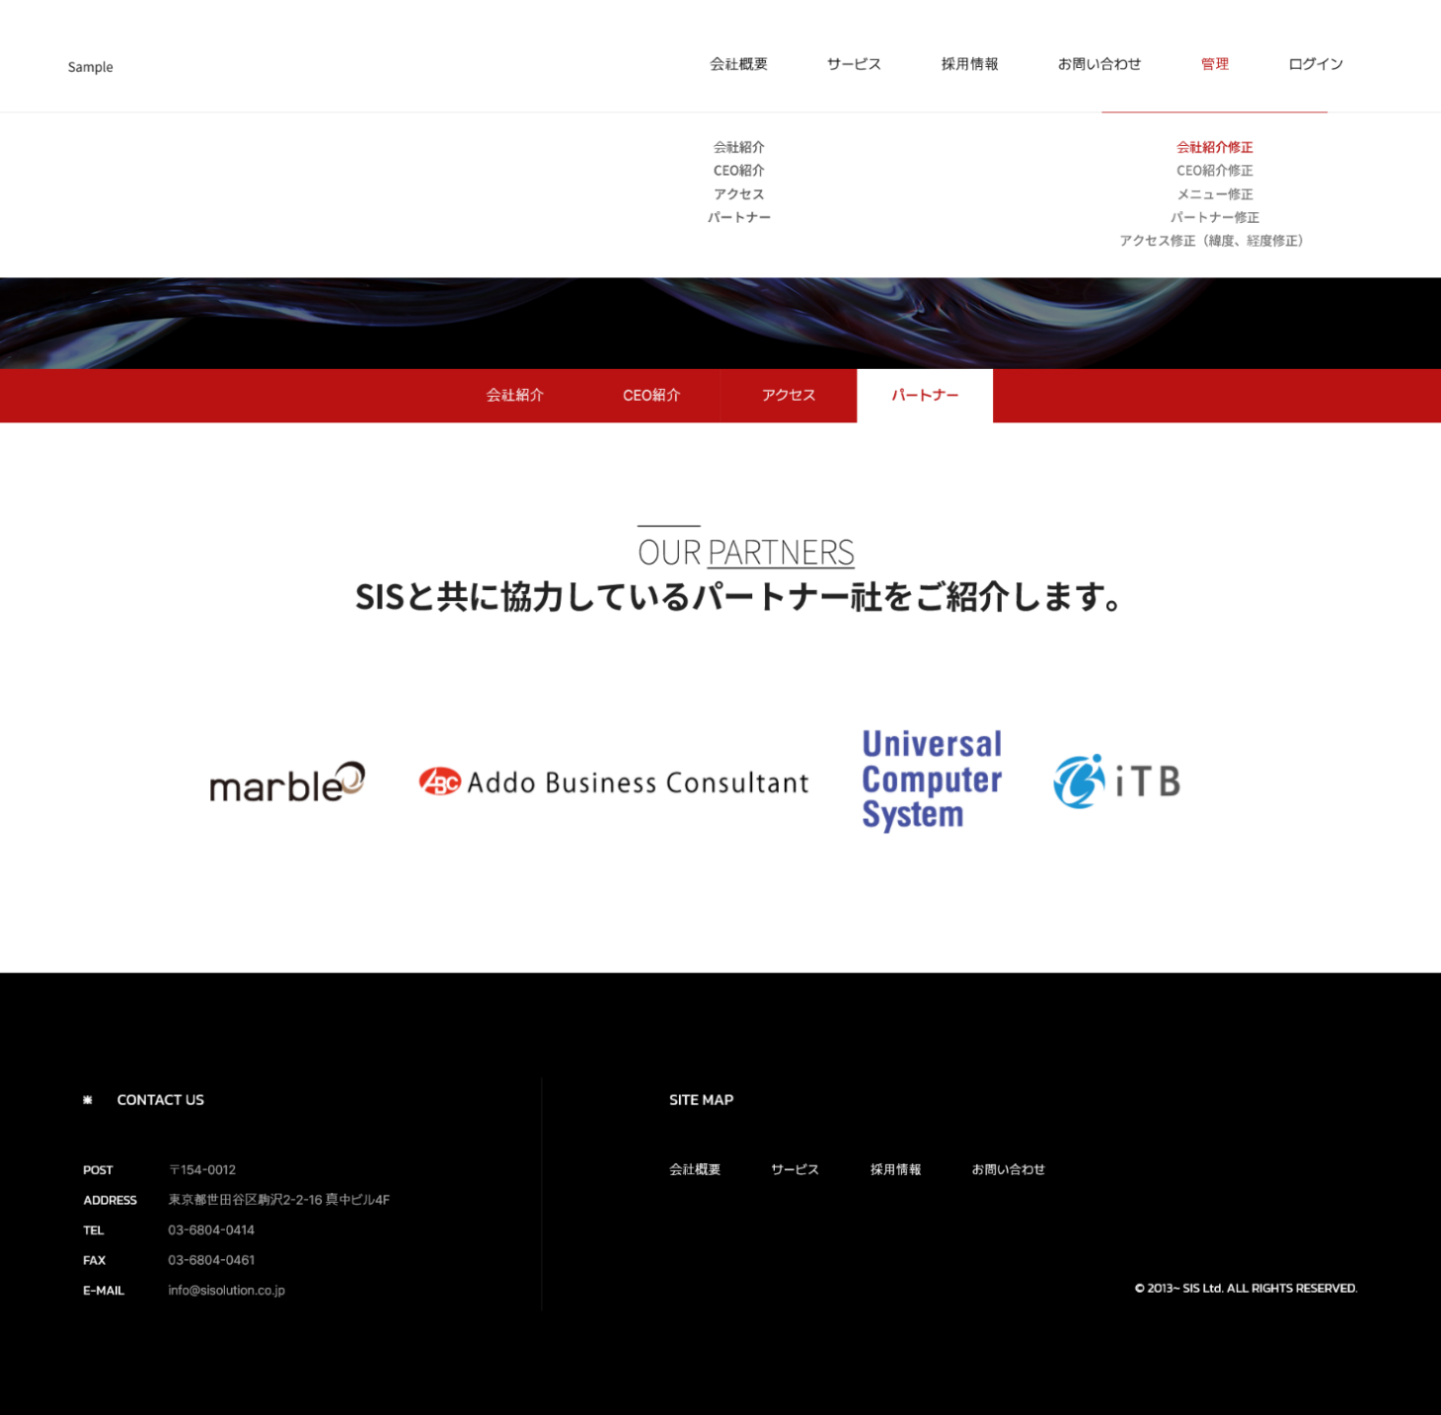 | 画面紹介 | 操作
 | この画面は会社のパートナーを紹介するページです。 会社と協力しているパートナー会社のロゴとリンクがあります。 パートナー会社のリンクに移動することを除いて、特別な機能はありません。 パートナーの追加、修正、削除は管理者ページで可能です。 | メイン画面を含め、大メニュー、小メニューから 移動が可能です。 また、パートナーロゴをクリックすると、パートナー会社のページに遷移します。
SC_002_会社概要_共通画面

1
2

3

4
マーブル

SC_000_共通画面.xlsx

